工作表1
現在等級(例：4中) | 現在經驗 | 現在修練速度 | 吃黃丹 | 經驗滿的分鐘數 | 需要的總經驗 |  | 3前 | 5400 | 42550
4前 | 444 | 8 | 8000 | 181.62708333 | 95625 |  | 3中 | 13000 | 37150
 |  |  |  |  |  |  | 3後 | 24150 | 24150
打帖算戰力 | 可打到 | 可被打 |  |  |  |  | 4前 | 25000 | 95625
45125 | 49875 | 40827.380952 |  |  |  |  | 4中 | 26000 | 70625
 |  |  |  |  |  |  | 4後 | 44625 | 44625
靈泉房數量 | 全部報名數 | 第一輪 | 第二輪 | 第三輪 | 第四輪 | 第五輪 | 5前 | 48825 | 154980
 | 215 | 108 | 54 | 27 | 14 | 7 | 5中 | 51240 | 106155
 |  |  |  |  |  |  | 5後 | 54915 | 54915
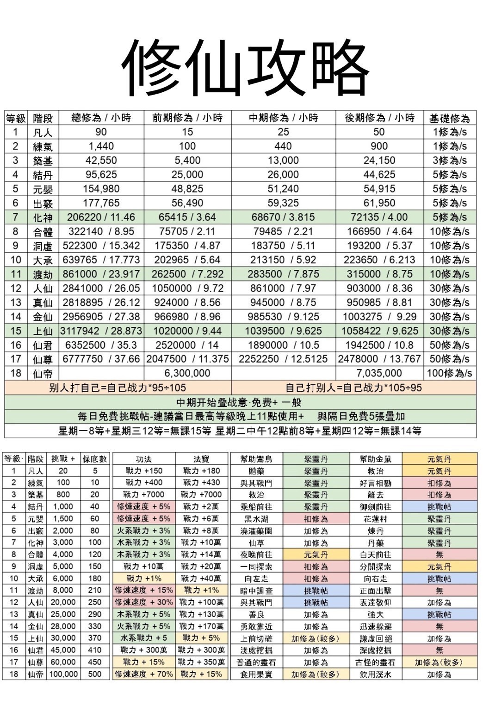
 |  |  |  |  |  |  | 6前 | 56490 | 177765
 |  |  |  |  |  |  | 6中 | 59325 | 121275
 |  |  |  |  |  |  | 6後 | 61950 | 61950
 |  |  |  |  |  |  | 7前 | 65415 | 206220
 |  |  |  |  |  |  | 7中 | 68670 | 140805
 |  |  |  |  |  |  | 7後 | 72135 | 72135
 |  |  |  |  |  |  | 8前 | 75705 | 322140
 |  |  |  |  |  |  | 8中 | 79485 | 246435
 |  |  |  |  |  |  | 8後 | 166950 | 166950
 |  |  |  |  |  |  | 9前 | 175350 | 552320
 |  |  |  |  |  |  | 9中 | 183750 | 376970
 |  |  |  |  |  |  | 9後 | 193220 | 193220
 |  |  |  |  |  |  | 10前 | 202965 | 639765
 |  |  |  |  |  |  | 10中 | 213150 | 436800
 |  |  |  |  |  |  | 10後 | 223650 | 223650
 |  |  |  |  |  |  | 11前 | 262500 | 861000
 |  |  |  |  |  |  | 11中 | 283500 | 598500
 |  |  |  |  |  |  | 11後 | 315000 | 315000
 |  |  |  |  |  |  | 12前 | 1050000 | 2814000
 |  |  |  |  |  |  | 12中 | 861000 | 1764000
 |  |  |  |  |  |  | 12後 | 903000 | 903000
 |  |  |  |  |  |  | 13前 | 924000 | 1969485
 |  |  |  |  |  |  | 13中 | 94500 | 1045485
 |  |  |  |  |  |  | 13後 | 950985 | 950985
 |  |  |  |  |  |  | 14前 | 966980 | 2955785
 |  |  |  |  |  |  | 14中 | 985530 | 1988805
 |  |  |  |  |  |  | 14後 | 1003275 | 1003275
 |  |  |  |  |  |  | 15前 | 1020000 | 3117922
 |  |  |  |  |  |  | 15中 | 1039500 | 2097922
 |  |  |  |  |  |  | 15後 | 1058422 | 1058422
 |  |  |  |  |  |  | 16前 | 2520000 | 6352500
 |  |  |  |  |  |  | 16中 | 1890000 | 3832500
 |  |  |  |  |  |  | 16後 | 1942500 | 1942500

